Hoja2
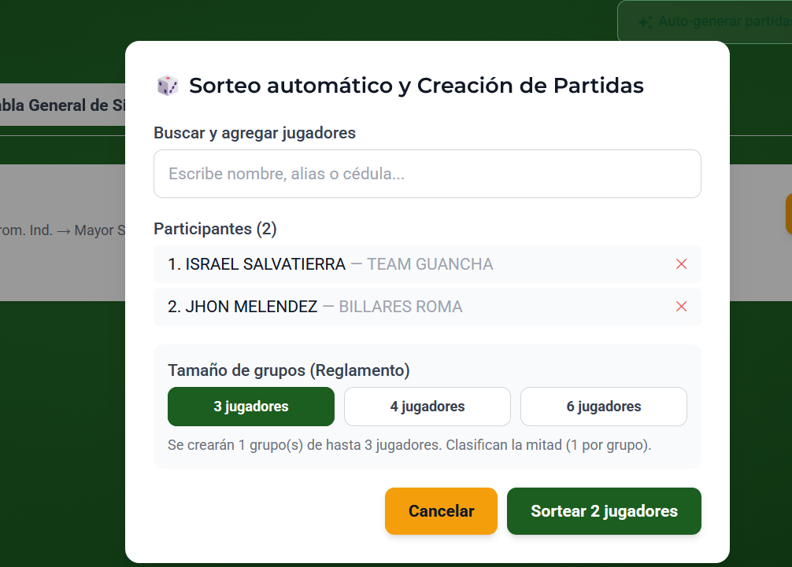

 | DEBE TENER LA OPCION DE IR GUARDANDO QUE PARTIPANTES JUEGAN Y ASI SEGUIR RETROALIMENTANDOLA

 | DEBE TENER LA OPCION DE IMPRIMIR EL LISTADO O EXPORTARLO EN IMAGEN O PDF CON LOS LOGOS Y ESPECIFICACIONES DEL TORNEO

 | EL LA OPCION DE 3 JUGADORES SE DEBEN CLASIFICAR 2

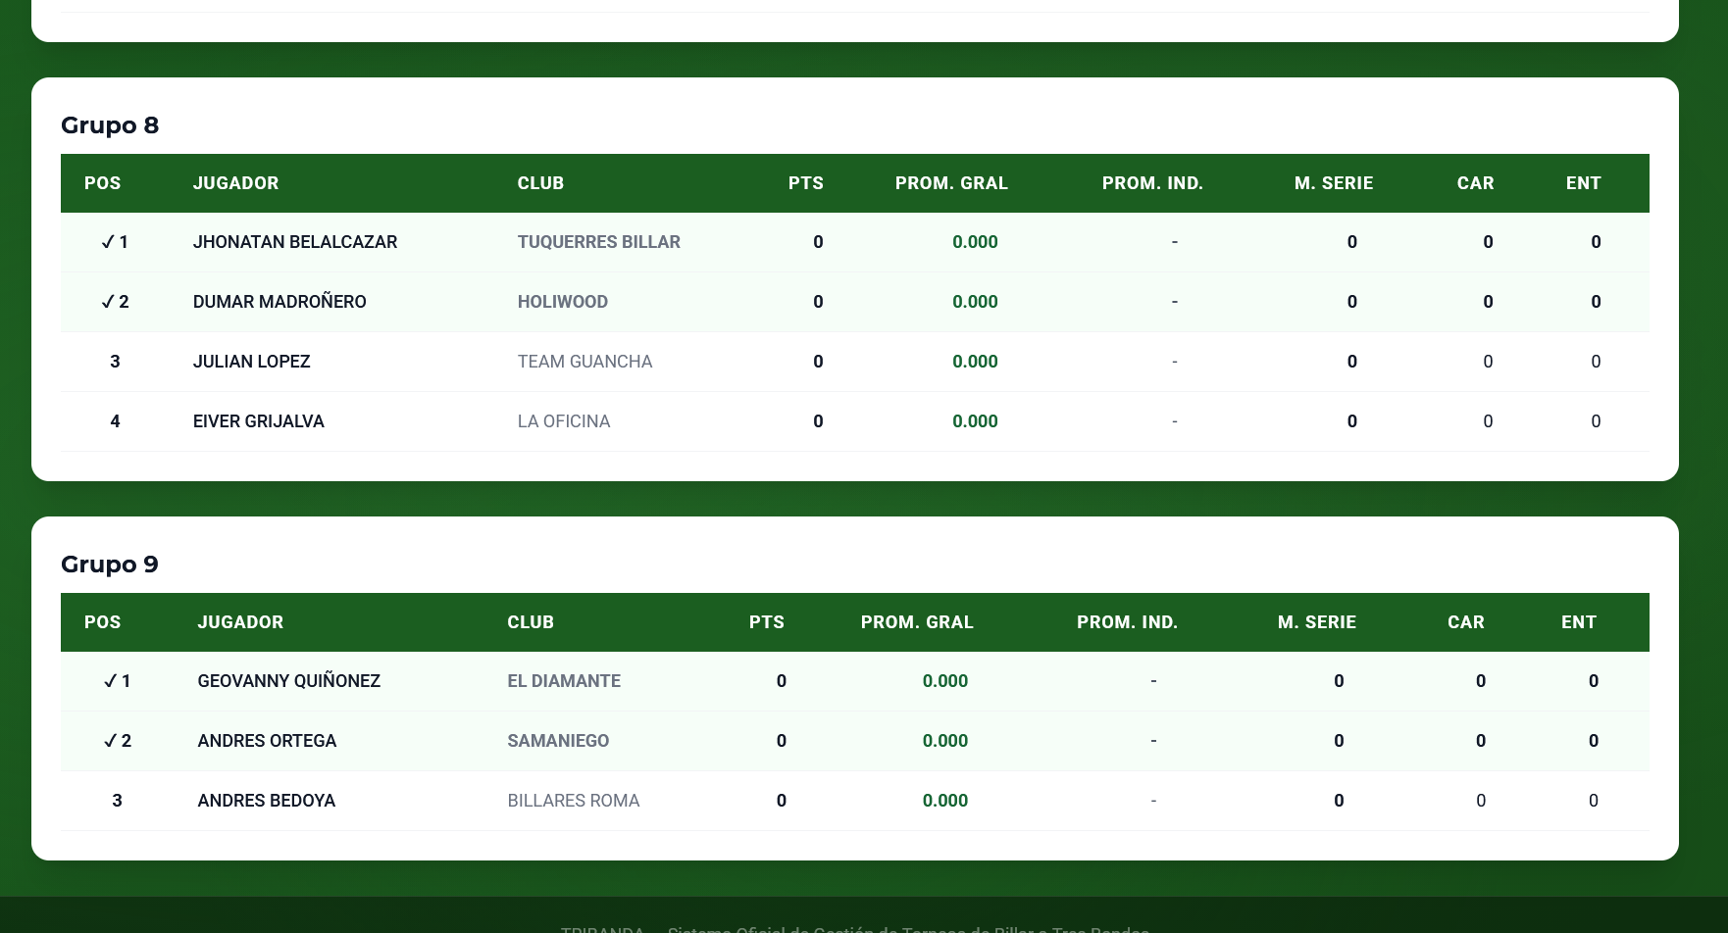

 |  |  |  | EN LA FACE DE GRUPOS OPCION DE IMPRIMIR O EEXPORTAR IMAGEN O PDF

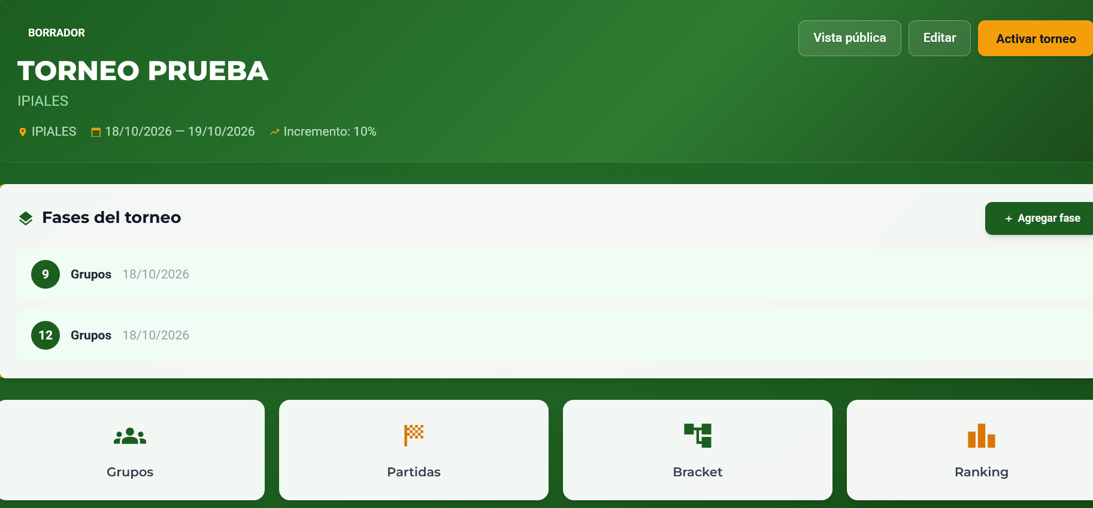

 |  |  |  |  | QUE FUNCION CUMPLE LAS FACES DEL TORNEO

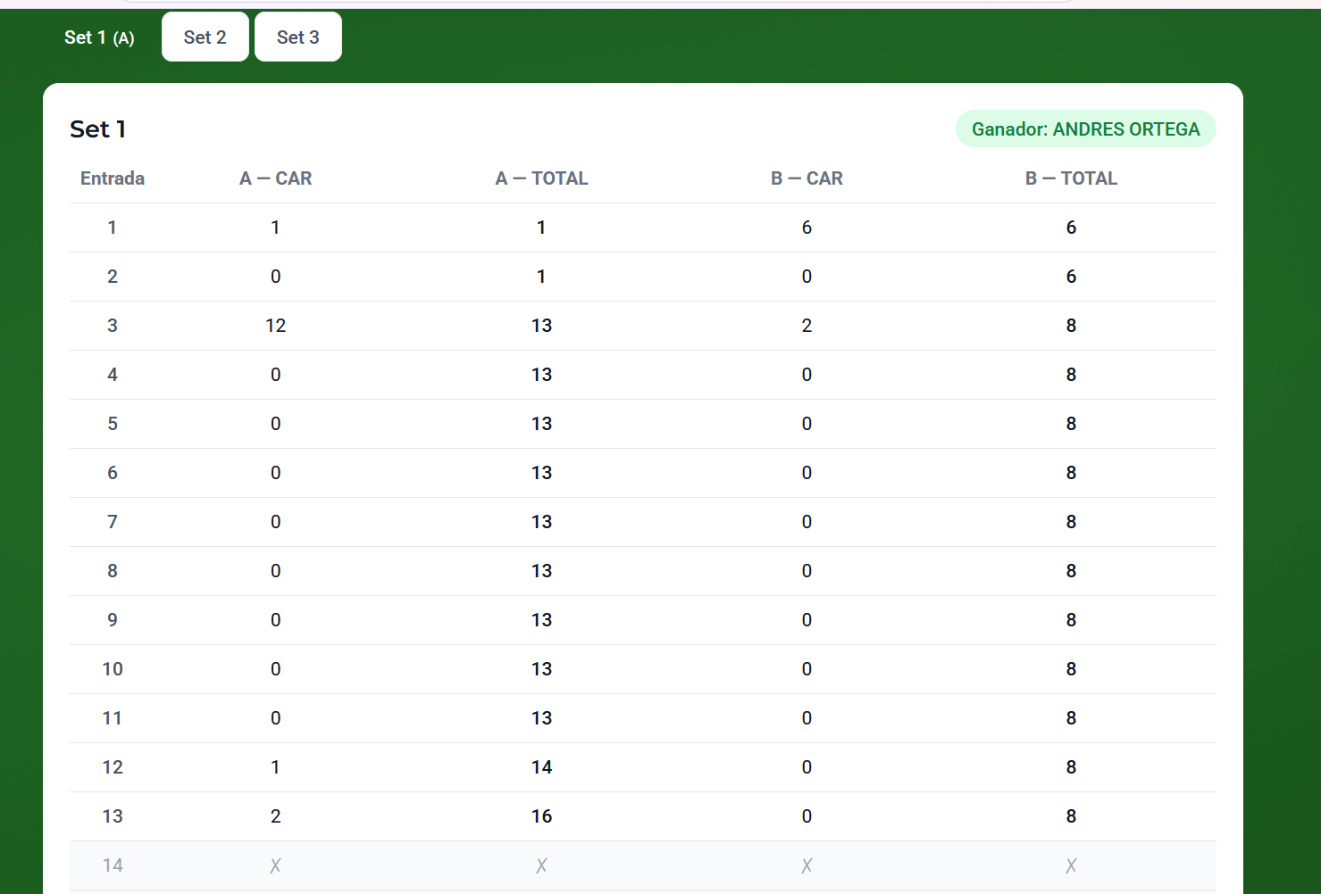

 |  |  | SE DEBE SABER COMO SE LLAMA EL JUGADOR A Y EL JUGADOR B DECORARLO COMO CASILLAS EN DONDE TODA LA INFORMACION DEL JUGADOR B ESTE EN CUADROS AMARILLOS Y SE DEBE ESPECIFICAR DATO BASICOS DE LOS JUGADORES COMO NOMBRES APELLIDOS Y HANDICAP EN EL TORNEO

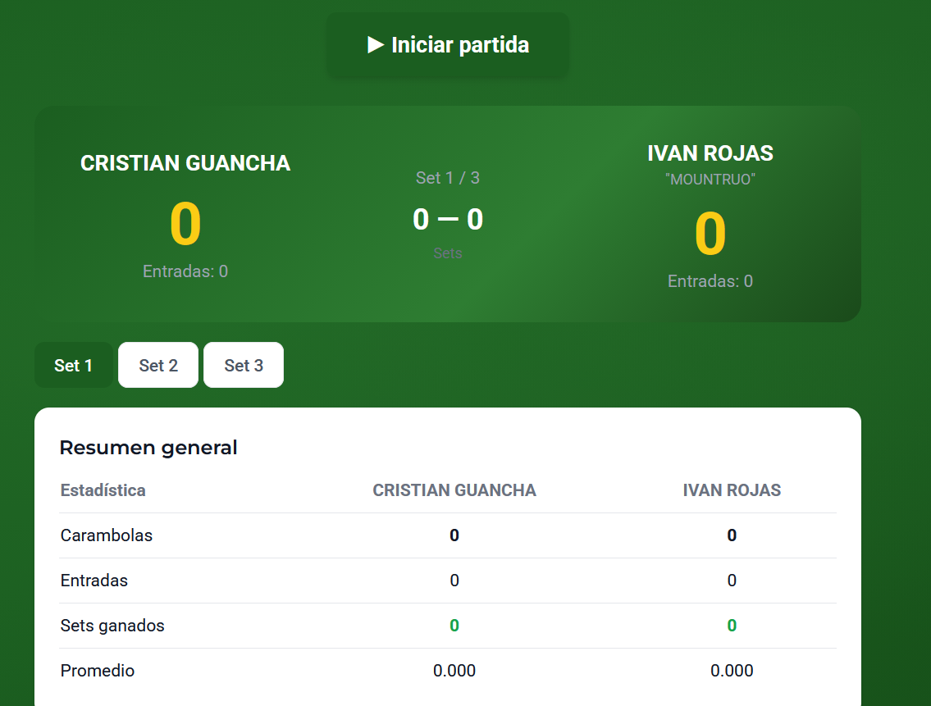

 |  | AUMENTAR ALGUNA CASILLA EN DONDE SE ESPECIFIQUE QUIEN INICIA LA PARTIDA Y QUE COLOR DE BOLA QUE ESCOGE POR LO GEENERAL EL QUIEN GANA LA SALIDA JUEGA CON BLANCAS

 |  | ANTES DE INICIAR LA PARTIDA EL JUEZ TENDRA QUE ESPECIFICAR CUAL ES EL HANDICAP DE CADA JUGADOR Y CUAL EL MAXIMO DE CARAMOLAS TIENE QUE HACER PARA GANAR LA PARTIDA

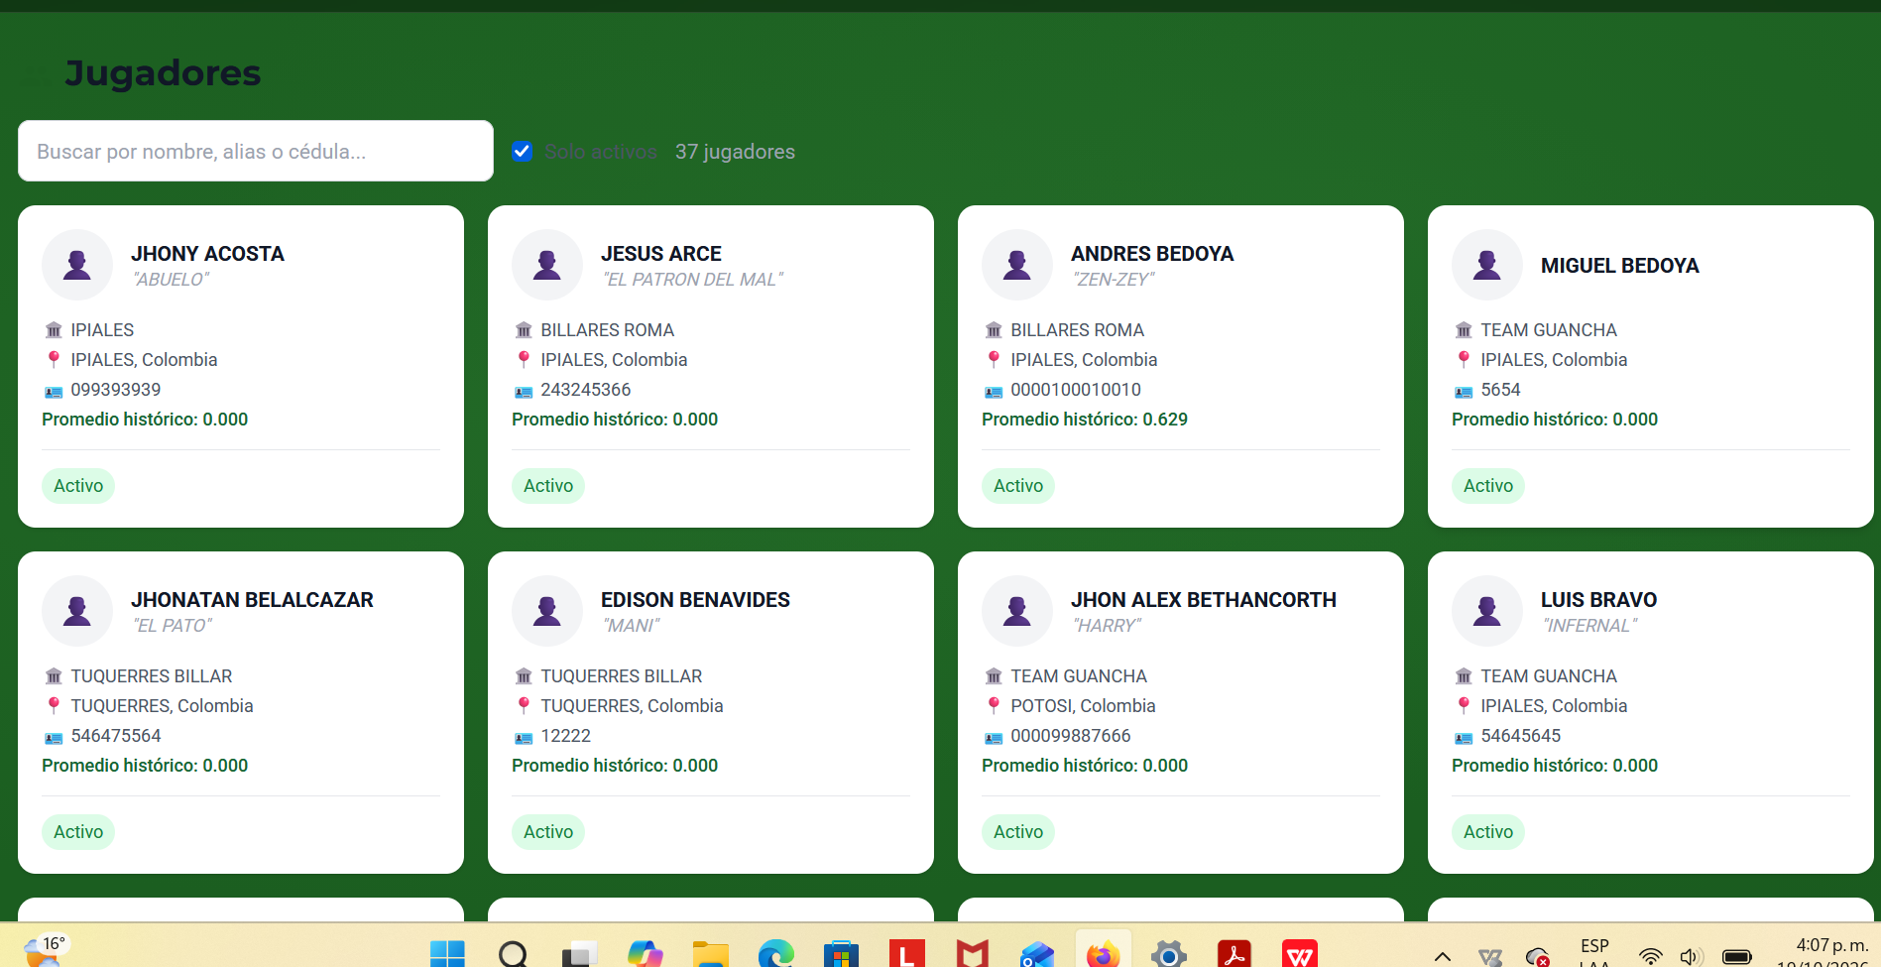

 |  |  |  |  |  | DEBE TENE UNA OPCION DE VISTA DEL FORMATO COMO VER SOLO EL NOMBRE APELLIDO CIUDAD Y PROMEDIO PARA EXPORTARLO EN UN EXCEL IMAGEN O PDF CON LOS LOGOS DEL CAMPEONATO

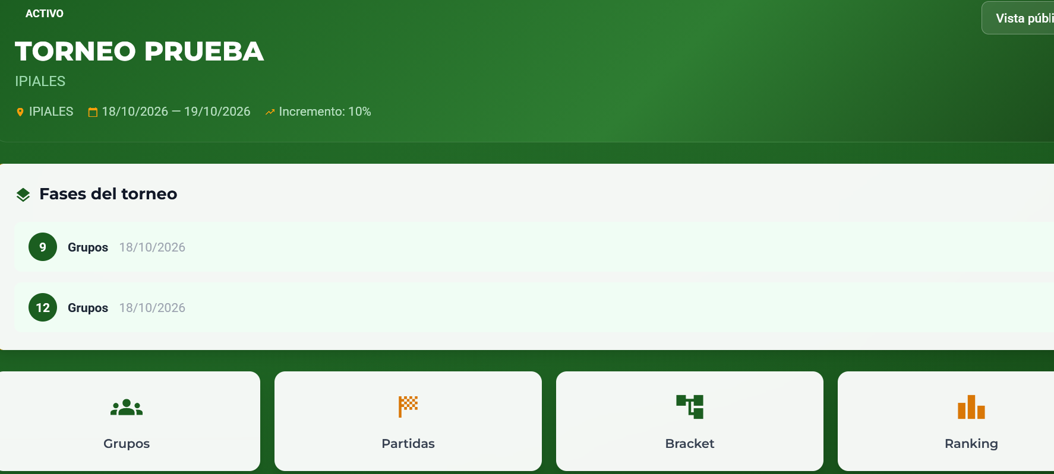

 |  |  |  | UNA VZ INICIADO EL TORNEO SE DEBE PERMITIR HACER MODIFICACIONES COMO PODER BORRAR UN JUGADOR DE UN GRUPO Y REEMPLAZARLO CON OTRO NUEVO JUGADOR

 |  |  |  | SE DEBE PODER PERMITIR CREAR NUEVOS GRUPOS ASI MISMO COMO DE ELIMINARLOS

 |  |  |  | DEBE EXISITIR UNA OPCION EN DONDE EL ADMINISTRADOR PUEDA ESPECIFICAR A CUENTAS ENTRADAS SE VA A JUGAR 15 20 25 30 HASTA 50 ENTRADASO PUEDE SER LIBRE DE ENTRADAS HASTA UN DETERMINADO HANDICAP

ESTOS CAMBIOS SE DEBEN ALIMANTAR O RETROALIMENTAR COMO VAYA AVANZNADO EL CAMPEONATO |  |  |  | DEBE EXISTR¿IR CASILLA U OPCION EN DONDE SE PUEDA VERIFICAR EL LISTADO DE LOS JUGADORES A PARTICIPAR Y A ESTOS SE LES PUEDA ESTABLCER EL HANDICAP CON EL QUE VAN A PARTICIPAR EN DICHO TORNEO PUEDE SER MODIFICABLE

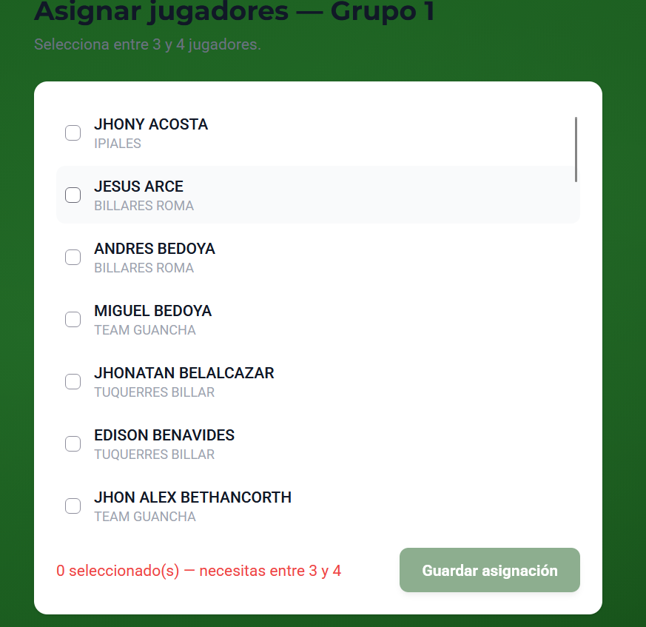
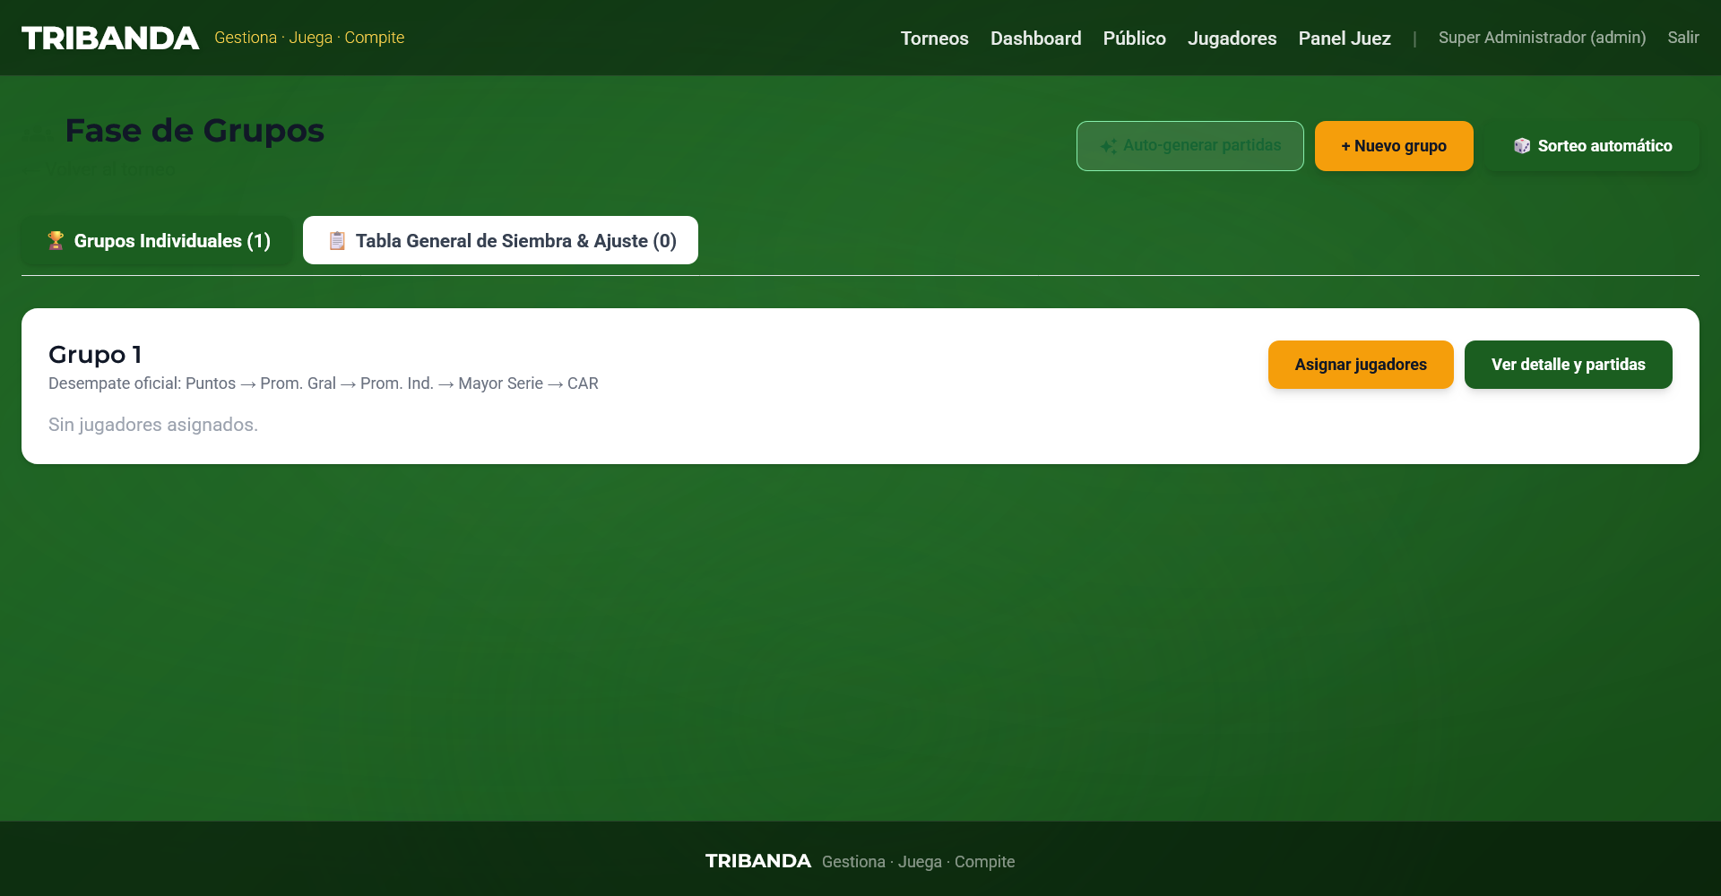

 |  |  |  |  |  | EN LA OPCION DE FACE DE GRUPOS CUANDO LA HACES MANUAL AL ASIGNAR JUGADORES DEBE TENER LA OPCION DE VER UN LISTADO DE JUGADORES INCRITOS ENUMERADOS E IR SELECIONANDOLOS

 |  |  |  |  |  | EN ESE LISTADO DEBE TNER LA OPCION DE ESPECIFICAR LA CATEGORIA Y EL HANDICAP CON EL QUE VA A JUGAR EL TORNEO

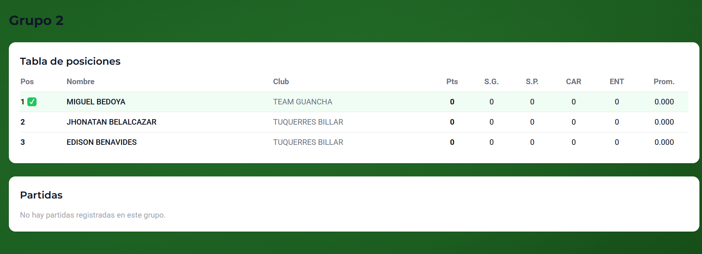

 |  |  |  |  | DESPUES DE AGREGAR Y GUARDAR EL PRIMER GRUPO NO PERMITE UNA OPCION DE SEGUIR AGRGANDO MAS GRUPOS TOCA SALIR AL INICION ENTRAR AL TRONEO-GRUPOS Y AGRENA UN NUEVO GRUPO

